sheet2
健身房器材采购清单
序号 | 品名 | 品牌 | 型号 | 产品规格 | 单位 | 数量 | 预算单价(元) | 预算总价（元） | 图示 | 备注
1 | 橡胶地垫 | 动联无界 | / | 黑+白点 50*50*2.0cm | ㎡ | 76 | 180 | 13680 |  | 16米*4.7米=75.2㎡
2 | 跑步机 | 英派斯 | SIERRA-ONE303 | 1877×908×1445mm | 台 | 1 | 8000 | 8000 | 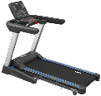
3 | 椭圆机 | 英派斯 | GE500 | 1205x620x1515 | 台 | 1 | 8550 | 8550
4 | 背肌练习椅 | 英派斯 | IF45 | 1212*743*772 | 台 | 1 | 1815 | 1815
5 | 水平练习凳 | 英派斯 | IFFB | 1305*525*493 | 台 | 1 | 1455 | 1455
6 | 多功能可调式练习椅 | 英派斯 | IFFID | 1581*654*515 | 台 | 1 | 2130 | 2130
7 | 奥林匹克水平推举椅 | 英派斯 | IFOFB | 1525*1310*1265 | 台 | 1 | 3840 | 3840
8 | 俯卧肌肉屈伸训练器 | 英派斯 | IF9321 | 1510*1150*1530 | 台 | 1 | 11100 | 11100
9 | 大腿内侧肌训练器 | 英派斯 | IF9336 | 1583*1036*1530 | 台 | 1 | 11400 | 11400
10 | 多功能训练器 | 英派斯 | IFPC | 1231*1231*2110 | 台 | 1 | 4650 | 4650
11 | 站式飞鸟训练器 | 英派斯 | IFP1103 | 1165×885×1550 | 台 | 1 | 4200 | 4200
12 | 二头肌/三头肌训练器 | 英派斯 | IFP1706 | 1092*708*1287 | 台 | 1 | 4065 | 4065
13 | 深蹲/小腿训练器 | 英派斯 | IFP1707 | 1490*1445*1550 | 台 | 1 | 7300 | 7300 | 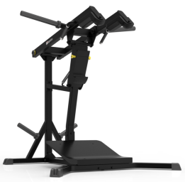
14 | 倒蹬和斜上抗训练器 | 英派斯 | IFLPHS | 2285*820*1295 | 台 | 1 | 8525 | 8525
15 | 杠铃片 | 英派斯 | AP-02 | 1.统一规格直径45CM，孔直径5.2CM 2.纯橡胶杠铃片，竞技训练专用杠铃片 3.1套包含5/10/10/15/15/20/25kg，共200kg | 套 | 1 | 3600 | 3600
16 | 奥杆 | 英派斯 | IZ5004 | 电镀纯钢制成，2米2长，承重1000磅 | 根 | 2 | 650 | 1300
17 | 隔离软网 | / | / | 黑色，包边挂钩 网孔4*4mm | 平方米 | 15 | 18 | 270 | 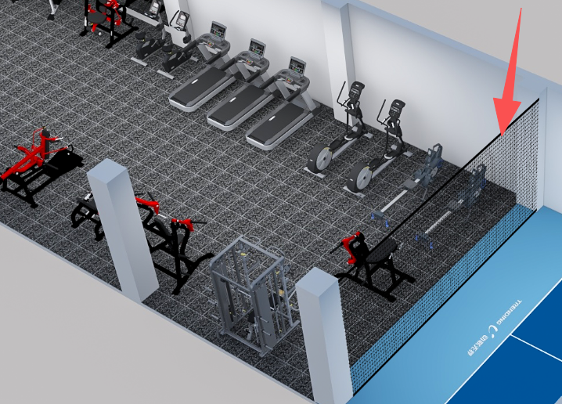
18 | 乒乓球桌 | 红双喜 |  | neo彩虹球台 | 台 | 1 | 9500 | 9500
19 | 乒乓球发球机 | 庞伯特 |  | omni智能发球机器人 | 台 | 1 | 5400 | 5400
20 | 柜式空调 | 格力 | 4p |  | 台 | 1 | 6600 | 6600
 | 合计（含税） | 含运费、安装费，含卸货上楼费 |  |  |  |  |  | 117380

